1
Задача расположения складов 1
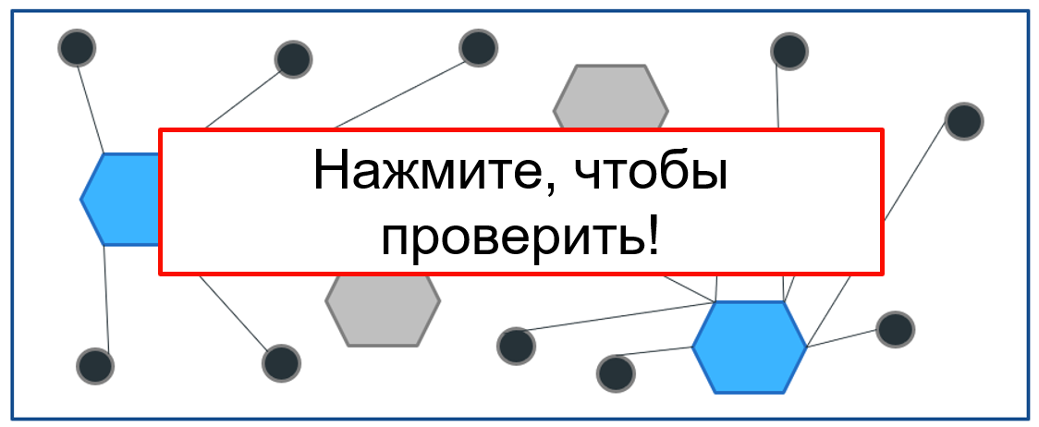
Значение целевой функции | Оптимальность | Решение
100 |  | 1 | 7
 |  | 2 | 7
Результат (баллы) | Выполнимость | 3 | 7
10 | Да | 4 | 7
 |  | 5 | 7
Сетка | Балл | 6 | 7
Решение выполняет ограничение | 3 | 7 | 6
3300000 | 7 | 8 | 7
3270000 | 10 | 9 | 7
 |  | 10 | 7
Количество складов | Количество клиентов | 11 | 10
25 | 50 | 12 | 7
 |  | 13 | 7
Расчетное значение функции |  | 14 | 7
3269821.3205 |  | 15 | 7
 |  | 16 | 7
 |  | 17 | 7
 |  | 18 | 6
 |  | 19 | 7
 |  | 20 | 7
 |  | 21 | 7
 |  | 22 | 7
 |  | 23 | 7
 |  | 24 | 7
 |  | 25 | 7
 |  | 26 | 7
 |  | 27 | 21
 |  | 28 | 7
 |  | 29 | 7
 |  | 30 | 7
 |  | 31 | 7
 |  | 32 | 7
 |  | 33 | 7
 |  | 34 | 16
 |  | 35 | 7
 |  | 36 | 7
 |  | 37 | 11
 |  | 38 | 6
 |  | 39 | 7
 |  | 40 | 7
 |  | 41 | 7
 |  | 42 | 7
 |  | 43 | 7
 |  | 44 | 7
 |  | 45 | 7
 |  | 46 | 7
 |  | 47 | 7
 |  | 48 | 7
 |  | 49 | 7
 |  | 50 | 7

